埋点测试修改意见
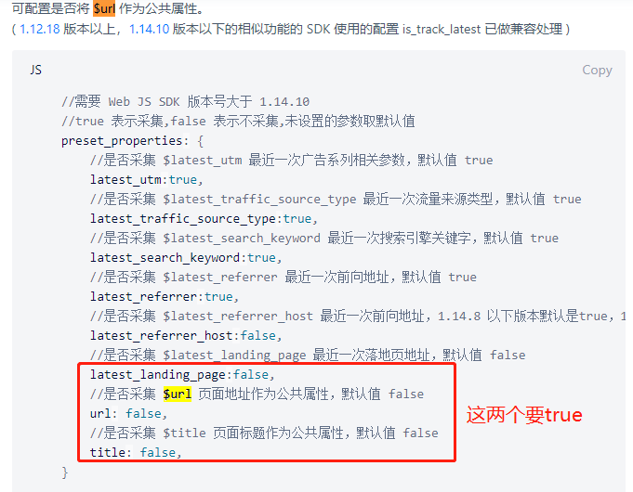
这个部分用来在每次埋点进行单元测试或者回归测试时，记录管理测试情况（结果正确的用例不记录）
20200220 pc端埋点测试意见：
1.需要开启$url作为默认公共属性。开启方法见右图
2.video_player 里"video_at"我没讲清楚，所以传的不是想要的，我修改了埋点注释。在不同端这个含义不一样。
3.video_name可能要传title，我不知道后端的key叫啥，反正就是那个视频的标题。目前是空的。
4.video_player 里action =204时，少了video_id，video_source，video_author_id，video_author_name，video_author_gender，video_tags，video_topics，video_topics_id，video_event_id，video_event_name，res_list，res_select
5.203同样的问题。而且203比204来的慢？
6.201很全,video_tags，video_event_id，video_event_name这三个没有是因为后端现在功能还没到位？ 还有一个问题是，201为啥在204和203后面？
7.210同201
8.209分享没有触发？
9.如果不点击播放，即没有204的状态。则203也没有上报。203在视频请求成功后，就应该上报。
10.切换进度条位置，哪怕是已缓冲内容也会触发203？求解释上报机制。
11.如果视频暂停，则210也暂停了。需要解释上报机制。
12.增加action216

20200227 PC段埋点测试意见：
1.需要开启$url作为默认公共属性。开启方法见右图<--这个未见修改
2.owner是功能作者，不是视频的作者，这个上一个版本是对的，这个版本错了。
3.video_name如果没有穿空字符串，不要传1
4.video_from没了，上一个版本还有，这个要有
5.video_topics和video_topics_id在1,201的时候还是没有？
6.视频请求成功之后并没有上报203，播放了之后才依次上报了203？希望无论播不播，视频请求成功之后就上报203
7.暂停播放超过5分钟了。210还在上报。设计上是暂停超过5分钟，210就停止上报。播放后，再清零210的5分钟计时器。
8.215全屏埋点上次测的时候漏了，这次测没发现215，看是不是报漏了？
9.209分享的上报模式不理解，209可以重复上报，触发一次报一次。

20200302 PC端埋点测试意见：
1.res_select怎么会有800这个值？接口那边一般返的是xga,720p,480一类的，要和ios统一。vid=344284可复现 | 必改
2.video_source,video_author_id,video_author_name会变成 “值 ” 就是在值后面多了个空格？ | 必改
3.res_list还是没有。如果实在很难写或者对性能影响大。可以放弃。 | 可选
4.210的计时器生效了。但是是不是多打了个0？不是5分钟，差不多50多分钟才停。 | 可选
5.215全屏还是测不到。是不是全屏这个事件是没办法检测的？如果是没办法检测的，可以告诉我检测不了。 | 待定
6.url和title是true的那个，现在不知道是不是bug。 | 可选

202000304 IOS端埋点测试意见：
1.video_author_gender，数据库里是01这样的值，不用转换成男女非二元性别这样的文字。 | 共有 | 已修复
2.video_load_speed这个字段，能不能提供一下ios的sdk提供的值的列表？我选个近似的就行，我找不到这个列表。 | 共有 | 无时间，排下期
3.loadingtime可以用加载完成的时间减开始加载的时间吗？可以先沟通再决定怎么做 | 共有 | 无时间，排下期
4.time_start_play可以用201-第一个204之间的时间差算吗？可以先沟通 | 共有 | 无时间，排下期
5.res_list里的数据我看过的几个视频都是重复了两遍的？是报重复了还是接口就是返了2份？ | 共有 | 后端问题
6.从VideoCoverViewController里跳转到VideoCoverViewController，video_from还是HomeViewController？ 这个的期待是，如果是从视频到视频，那from也是视频的那个窗体的名称 | 详情页 | 无法修复，程序不支持
7.我理解现有的连个场景在列表页预览的两个对应的是stage3，点开之后的详情页对应的stage1 | 共有 | 已修复
8.没有点赞，但报了212点赞？而且一直在报，很多。 | 详情页 | 已修复
9.209分享事件是在回调上吗？没测到。期待是按了分享按钮及报，不用管是否成功。 | 详情页 | 修复不完成，再次提bug
10.211的上报原理是焦点离开播放器吗？还是什么原理？这个求解释。211的作用是想找到用户放弃继续观看视频的原因。还有退出观看时的时间点。 | 详情页 | 已理解
11.这个错误不是埋点的，但是不知道会不会影埋点。点击以图搜图之后，关闭手机，再开，会在背后继续播放视频，但是画面任然是以图搜图的 | 详情页 | 已修复
12.用户属性上报那个地方不对，好像那个set没有生效。要不就是set的时候，dict没跟上来set了个空的内容 | 用户属性 | 已修复，虽然不是很完美，还多了个user事件，但是暂时能用

20200305 iOS埋点测试意见：
1.video_duration比video_played_secondes小 | 共有 | 后端问题，联系后端改
2.209分享事件的上报时机还不是拉开抽屉 | 详情页 | 上线前改

